行政事業レビューシート
 |  |  |  |  |  |  |  |  |  |  |  |  | 事業番号 |  |  |  | 2023 |  |  | - | 防衛 |  |  |  | - | 新23 |  |  | - | 0013
 |  |  |  | 令和5年度行政事業レビューシート |  |  |  |  |  |  |  |  |  |  |  |  |  |  |  | （ | 防衛省 |  |  |  |  |  |  |  |  |  |  |  | ）
事業名 |  |  |  | 統合火器管制ネットワークに係る調査研究に関する経費 |  |  |  |  |  |  |  |  |  | 担当部局庁 |  |  |  | 防衛政策局 |  |  |  |  |  |  |  |  |  | 作成責任者
事業開始年度 |  |  |  | 令和5年度 |  |  |  |  | 事業終了 （予定）年度 |  | 令和5年度 |  |  | 担当課室 |  |  |  | 戦略企画参事官 |  |  |  |  |  |  |  |  |  | 戦略企画参事官 荒 心平
会計区分 |  |  |  | 一般会計
根拠法令 （具体的な 条項も記載） |  |  |  | 防衛省設置法第4条第1項第13号 |  |  |  |  |  |  |  |  |  | 関係する 計画、通知等 |  |  |  | 国家防衛戦略及び防衛力整備計画（令和４年１２月１６日安全保障会議決定及び閣議決定）
政策 |  |  |  | Ｉ－１ 我が国自身の防衛体制の強化（自衛隊の能力等に関する主要事業） |  |  |  |  |  |  |  |  |  | 主要経費 |  |  |  | 防衛関係費
施策 |  |  |  | Ｉ－１－（２） 統合防空ミサイル防衛能力
政策体系・評価書URL |  |  |  | https://www.mod.go.jp/j/policy/seisaku/pdf/kihonnkeikaku05.pdf
事業の目的 （5行程度以内） |  |  |  | 弾道ミサイル、巡航ミサイル、航空機等の従来の脅威に加え、極超音速ミサイル及び無人航空機による複合的な手段を組み合わせた飽和攻撃が予期される中、同時対処能力を維持・向上するとともに、迎撃ミサイル及び弾薬を可能な限り節約し、効率的な戦い方を追求するため、各軍種のアセット間で火器管制情報を共有できるようネットワークを連接する必要があり、このため統合火器管制ネットワークについて調査研究を行い、具備すべき能力、装備すべきシステム等を明らかにする。
現状・課題 （5行程度以内） |  |  |  | 同時に飛来する各種複合的な脅威に対処するためには、対空アセット間での情報共有が極めて重要であるが、現状では限定的な情報共有となっている。特に、飽和攻撃に対処するためには各センサーにて取得した目標情報に基づく火器管制情報の共有が必要であり、これにより重複射撃の防止、ミサイル及び弾薬の効率的な使用が可能となり、継続戦闘能力の向上が見込まれる。このため、火器管制情報の共有すべく、各アセットを適切に連接し、必要な情報をタイムリーに共有できる体制を構築することが課題である。
事業概要 （5行程度以内） |  |  |  | 同時対処能力を向上させるとともに、迎撃ミサイル及び弾薬を可能な限り節約し、効率的な戦い方を追求するため、各国の同種ネットワークに係る活用事例等を調査するとともに、ネットワーク連接に係る技術、課題等について整理し、統合火器管制ネットワークに係る動向を把握する。またこれを基に各アセットの連接案について案出、各連接形態に応じた対処能力・機能を分析し、飽和攻撃への効果的な対処のための統合火器管制ネットワークについて今後の整備の方向性について検討を行う。
事業概要URL |  |  |  | -
実施方法 |  |  |  | 委託・請負
補助率等 |  |  |  | -
予算額・ 執行額 （単位:百万円） （インプット） |  |  |  |  |  |  |  |  |  | 令和2年度 |  | 令和3年度 |  |  |  |  | 令和4年度 |  |  |  |  | 令和5年度 |  |  |  |  |  |  | 令和6年度要求
 |  |  |  | 予算の状況 | 当初予算（A) |  |  |  |  | - |  | - |  |  |  |  | - |  |  |  |  | 54 |  |  |  |  |  |  | -
 |  |  |  |  | 補正予算（B) |  |  |  |  | - |  | - |  |  |  |  | - |  |  |  |  | -
 |  |  |  |  |  |  |  |  |  |  |  |  |  |  |  |  |  |  |  |  |  | -
 |  |  |  |  |  |  |  |  |  |  |  |  |  |  |  |  |  |  |  |  |  | -
 |  |  |  |  |  |  |  |  |  |  |  |  |  |  |  |  |  |  |  |  |  | -
 |  |  |  |  |  |  |  |  |  |  |  |  |  |  |  |  |  |  |  |  |  | -
 |  |  |  |  |  |  |  |  |  |  |  |  |  |  |  |  |  |  |  |  |  | -
 |  |  |  |  | 前年度から繰越し（C) |  |  |  |  | - |  | - |  |  |  |  | - |  |  |  |  | - |  |  |  |  |  |  | -
 |  |  |  |  | 翌年度へ繰越し（D) |  |  |  |  | - |  | - |  |  |  |  | - |  |  |  |  | -
 |  |  |  |  | 予備費等（E) |  |  |  |  | - |  | - |  |  |  |  | - |  |  |  |  | -
 |  |  |  |  | 計(F) =（A)+（B)+（C)+（D)+（E) |  |  |  |  | - |  | - |  |  |  |  | - |  |  |  |  | 54 |  |  |  |  |  |  | -
 |  |  |  | 執行額(G) |  |  |  |  |  | - |  | - |  |  |  |  | -
 |  |  |  | 執行率（％） =(G)/(F) |  |  |  |  |  | - |  | - |  |  |  |  | -
 |  |  |  | 当初予算＋補正予算に対する執行額の割合（％） =(G)/｛(A)+(B)｝ |  |  |  |  |  | - |  | - |  |  |  |  | -
令和5・6年度 予算内訳 （単位：百万円） |  |  |  | 歳出予算項・目 |  |  |  |  |  | 令和5年度当初予算 |  | 令和6年度要求 |  |  |  |  | 主な増減理由（・要望額・予備費）
 |  |  |  | (項) |  |  | 防衛力基盤強化推進費 |  |  |  |  |  |  |  |  |  | 令和５年度終了のため。
 |  |  |  |  | (目) |  | 装備品取得等業務効率化推進庁費 |  |  | 54
 |  |  |  |  |  |  | その他 |  |  | 0 |  | -
 |  |  |  | 計（A) |  |  |  |  |  | 54 |  | -
活動内容① （アクティビティ） |  |  |  | 統合火器管制ネットワークに係る技術や動向の調査の上、各アセットの運用要求、特性に応じた連接形態を案出する。また、これらの連接形態に応じた対処能力及び技術的な課題について明らかにするため、脅威分析に基づきシナリオを設定し、防空システムによるシミュレーションを実施する。
↓
活動目標及び活動実績① （アウトプット） |  |  |  | 活動目標 |  |  |  |  |  | 活動指標 |  |  |  |  | 単位 |  |  | 令和2年度 |  | 令和3年度 |  |  |  | 令和4年度 |  |  |  | 5年度 活動見込 |  |  | 6年度 活動見込
 |  |  |  | 統合火器管制ネットワークに係る技術や動向の調査の実施 |  |  |  |  |  | 契約件数 |  |  |  | 活動実績 | 件 |  |  | - |  | - |  |  |  | - |  |  |  | - |  |  | -
 |  |  |  |  |  |  |  |  |  |  |  |  |  | 当初見込み | 件 |  |  | - |  | - |  |  |  | - |  |  |  | 1 |  |  | -

↓ |  | 成果目標①-1の 設定理由 （アウトプット からのつながり） |  | 調査研究の結果を基に、統合火器管制ネットワークに係るシステムの検討等の資とするため。
成果目標及び成果実績①-1 （短期アウトカム） |  |  |  | 成果目標 |  |  |  |  |  | 定量的な成果指標 |  |  |  |  | 単位 |  |  | 令和2年度 |  | 令和3年度 |  |  |  | 令和4年度 |  |  |  | 目標年度
 |  |  |  |  |  |  |  |  |  |  |  |  |  |  |  |  |  |  |  |  |  |  |  |  |  |  |  |  |  |  | 5 | 年度
 |  |  |  | 統合火器管制ネットワークに係る動向の把握、連接形態に応じた対処能力及び技術的な課題の把握 |  |  |  |  |  | 調査結果等報告書 |  |  |  | 成果実績 | 件 |  |  | - |  | - |  |  |  | - |  |  |  | -
 |  |  |  |  |  |  |  |  |  |  |  |  |  | 目標値 | 件 |  |  | - |  | - |  |  |  | - |  |  |  | 1
 |  |  |  |  |  |  |  |  |  |  |  |  |  | 達成度 | ％ |  |  | - |  | - |  |  |  | - |  |  |  | -
成果実績及び目標値の根拠として用いた 統計・データ名（出典） /定性的なアウトカムに関する成果実績 |  |  |  | -

↓ |  | 成果目標①-2の 設定理由 （短期アウトカム からのつながり） |  | 統合火器管制ネットワークを構築するための必要な施策を案出し、事業化につなげるため
成果目標及び成果実績①-3 （長期アウトカム） |  |  |  | 成果目標 |  |  |  |  |  | 定量的な成果指標 |  |  |  |  | 単位 |  |  | 令和2年度 |  | 令和3年度 |  |  |  | 令和4年度 |  |  |  | 目標最終年度
 |  |  |  |  |  |  |  |  |  |  |  |  |  |  |  |  |  |  |  |  |  |  |  |  |  |  |  |  |  |  | - | 年度
 |  |  |  | 統合火器管制ネットワークの整備規模を定め、導入に着手する。 |  |  |  |  |  | - |  |  |  | 成果実績 | - |  |  | - |  | - |  |  |  | - |  |  |  | -
 |  |  |  |  |  |  |  |  |  |  |  |  |  | 目標値 | - |  |  | - |  | - |  |  |  | - |  |  |  | -
 |  |  |  |  |  |  |  |  |  |  |  |  |  | 達成度 | ％ |  |  | - |  | - |  |  |  | - |  |  |  | -
成果実績及び目標値の根拠として用いた 統計・データ名（出典） /定性的なアウトカムに関する成果実績 |  |  |  | 防空に係る対空アセットを連接し、統合的に運用するためのネットワーク及び器材に係る事業化
アウトカム設定についての説明 |  |  |  | アクティビティ①について定性的なアウトカムを設定している理由
 |  |  |  | 調査研究においては、各種経空脅威に対処するため各アセット間において火器管制情報を共有、活用するための最適なネットワーク案を案出するもので、定量的な目標設定は難しい。
 |  |  |  | アクティビティ①についてアウトカムが複数設定できない理由
 |  |  |  | -
事業に関連する ＫＰＩが定められている閣議決定等 |  |  | 名称 | -
 |  |  | URL | -
 |  |  | 該当箇所 | -
事業所管部局による点検・改善
点検結果 |  |  |  | ・アクティビティ①について、短期・長期とも測定指標は順調に推移している。 ・飽和攻撃等に対し、限られたアセットを効果的に運用し対処する上で、統合火器管制の重要度は極めて大きい。 ・本事業において、各自衛隊の有する対空アセットを連接し、火器管制情報を共有の上、対処の最適化による効果を明らかにすることができる。また、今後の対空戦闘に必要なネットワーク等についての資を得ることができるため、効率的な戦闘を追求する上で、極めて重要。 |  |  |  |  |  |  |  |  |  |  |  |  |  | 目標年度における効果測定に関する評価（令和6年度実施)
 |  |  |  |  |  |  |  |  |  |  |  |  |  |  |  |  |  | -
改善の 方向性 |  |  |  | 委託先への定期的な成果の確認による進捗状況の管理、研究の方向性に係る議論、具体的な指示等を通じて、要望する成果が適切に得られるように工夫する。
外部有識者の所見
・本事業の意義は大きく、ウクライナでも「戦場のウーバー」と呼ばれた効果的な火器統制システムが有効性を証明した。本事業はそうした効率的な戦闘を可能にし、限られたリソースを最大限に活用するとともに、味方の損失を極力少なくする方法でもある。本事業は一刻も早く実現を目指すためにも委託先の進捗管理をしっかり進めることが重要。
行政事業レビュー推進チームの所見に至る過程及び所見
終了予定 |  |  |  | ・外部有識者の所見を踏まえ、適切に対応されたい。なお、活動目標等の記載内容について、適切に記載するよう指導した。
 |  |  |  | 所見を踏まえた改善点/概算要求における反映状況
予定通り終了 |  |  |  | 所見を踏まえ、急速に変化する安全保障環境に対応できるよう、各種戦訓を取り込み、早期に成果を得られるように委託先を適切に監督指導し、事業を進める。
過去に受けた指摘事項と対応状況 |  |  |  | 公開プロセス・秋の年次公開検証（秋のレビュー）における取りまとめ

 |  |  |  | 上記への対応状況

 |  |  |  | その他の指摘事項

 |  |  |  | 上記への対応状況

備考

関連する過去のレビューシートの事業番号
平成23年度
平成24年度
平成25年度
平成26年度
平成27年度
平成28年度
平成29年度
平成30年度
令和元年度
令和2年度
令和3年度
令和4年度 |  |  | 2022 | 防衛 |  | 新23 |  | 0009
資金の流れ （資金の受け取り先が何を行っているかについて補足する） （単位：百万円）

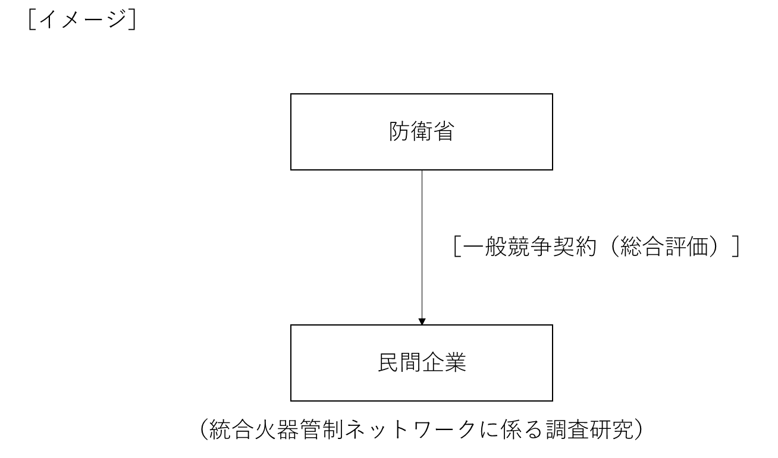

費目・使途欄についてさらに記載が必要な場合はチェックの上【別紙2】に記載 |  |  |  |  |  |  |  |  |  |  |  |  |  |  |  |  |  |  |  |  |  |  | チェック

 | 支出先上位１０者リスト
 | A.
 |  | 支 出 先 |  |  |  | 法 人 番 号 |  |  |  | 業 務 概 要 |  |  |  | 支 出 額 （百万円） |  | 契約方式等 |  |  | 入札者数 （応募者数） |  |  |  | 落札率 |  |  |  | 一者応札・一者応募又は 競争性のない随意契約となった 理由及び改善策 （支出額10億円以上）
1 |  | - |  |  |  | - |  |  |  | - |  |  |  | - |  |  |  |  | - |  |  |  | - |  |  |  | -
支出先上位10者リスト欄についてさらに記載が必要な場合はチェックの上【別紙3】に記載 |  |  |  |  |  |  |  |  |  |  |  |  |  |  |  |  |  |  |  |  |  |  | チェック

 | 国庫債務負担行為等による契約先上位10者リスト
 |  | ﾌﾞﾛｯｸ 名 | 契 約 先 |  |  | 法 人 番 号 |  |  |  | 業 務 概 要 |  |  |  | 契約額 （百万円） |  | 契約方式 |  |  | 入札者数 （応募者数） |  |  |  | 落札率 |  |  |  | 一者応札・一者応募又は 競争性のない随意契約となった理由及び改善策 （契約額10億円以上）
1 |  |  | - |  |  | - |  |  |  | - |  |  |  | - |  |  |  |  | - |  |  |  | - |  |  |  | -

